Gráficos
4. Nacidos vivos de madres residentes en la Comunidad de Madrid, por año de nacimiento según grupo de edad de la madre

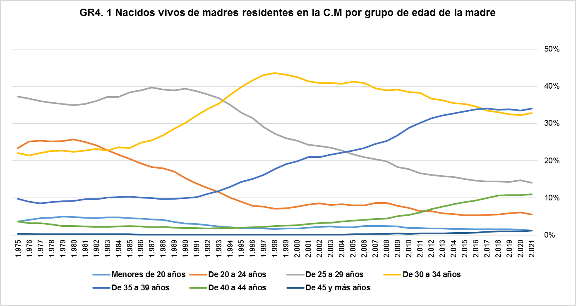

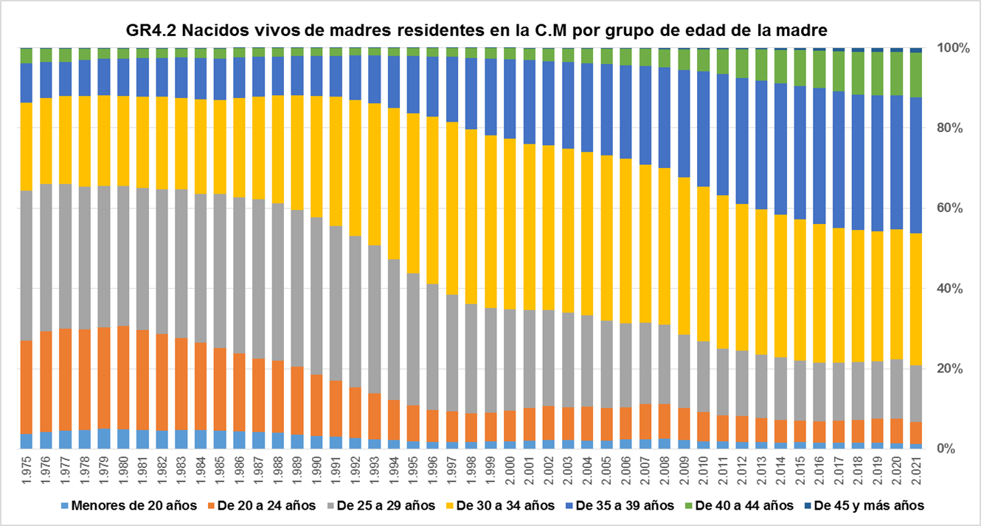

Fuente: Dirección General de Economía. Comunidad de Madrid

